CCP
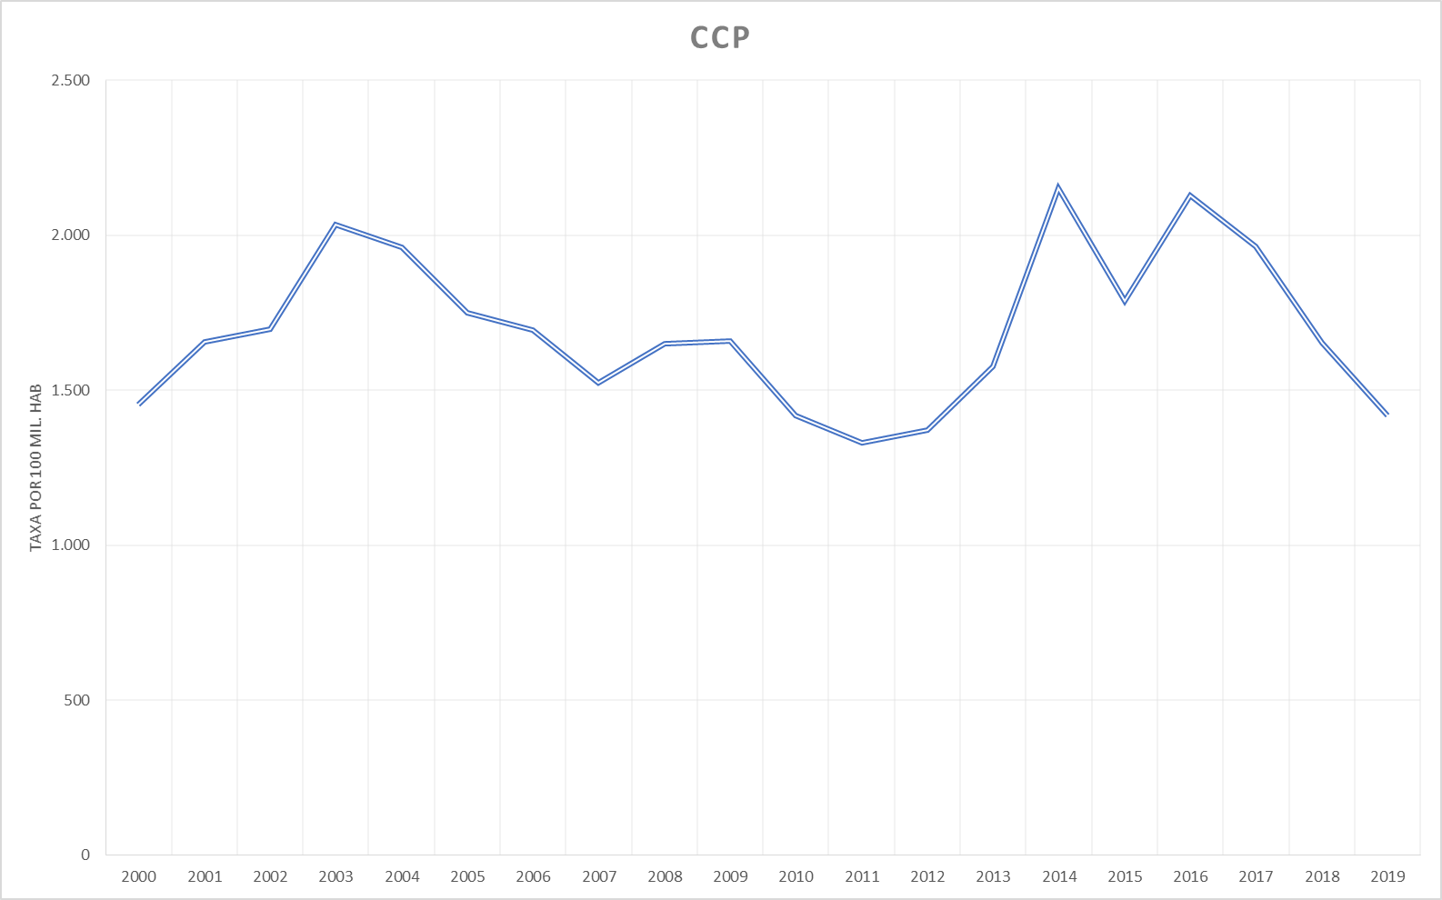
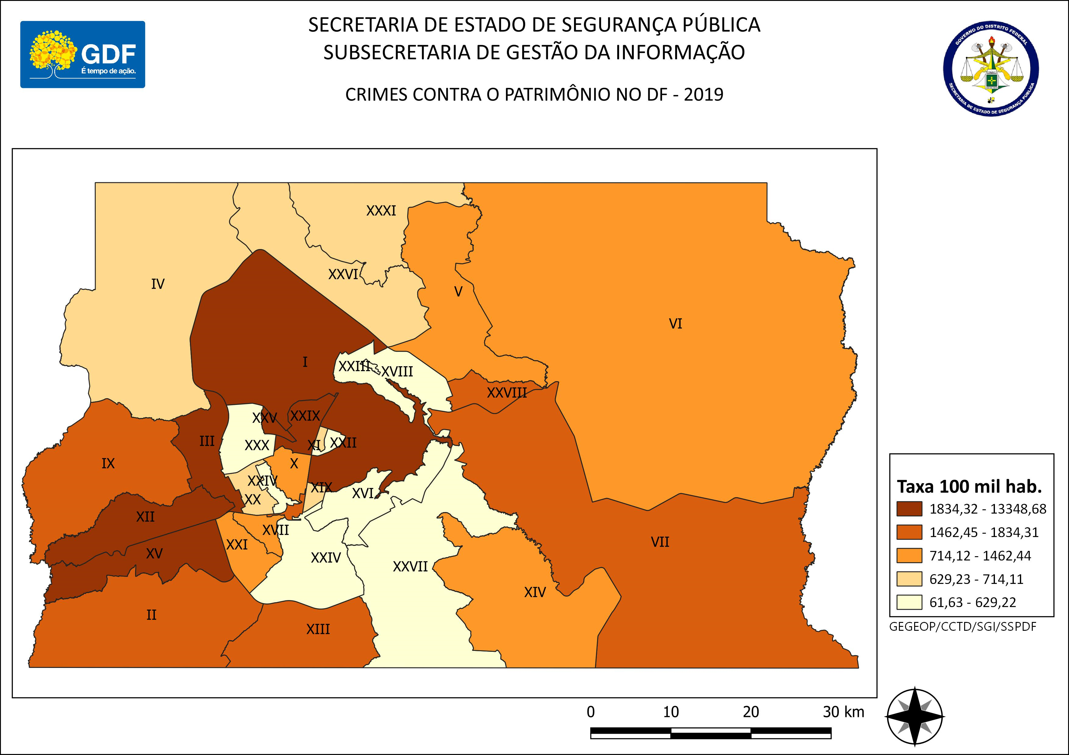
DSC_CIDADE_SEM_CEP | 2011 |  | 2012 |  | 2013 |  | 2014 |  | 2015
 | Registros de Ocorrências | Taxa 100 mil hab. | Registros de Ocorrências | Taxa 100 mil hab. | Registros de Ocorrências | Taxa 100 mil hab. | Registros de Ocorrências | Taxa 100 mil hab. | Registros de Ocorrências | Taxa 100 mil hab.
RA 01_BRASILIA | 5,895 | 2,808.1 | 5,421 | 2,542.8 | 6,966 | 3,217.7 | 9,172 | 4,211.4 | 6,224 | 2,840.8
RA 02_GAMA | 1,328 | 1,041.8 | 1,474 | 1,124.0 | 1,893 | 1,402.7 | 2,959 | 2,138.2 | 2,777 | 1,957.0
RA 03_TAGUATINGA | 4,215 | 2,131.1 | 4,727 | 2,305.5 | 5,637 | 2,648.2 | 8,145 | 3,766.5 | 5,874 | 2,673.8
RA 04_BRAZLANDIA | 273 | 552.4 | 283 | 563.4 | 365 | 714.0 | 555 | 1,073.5 | 668 | 1,277.7
RA 05_SOBRADINHO | 851 | 1,441.8 | 758 | 1,238.3 | 841 | 1,424.8 | 1,312 | 2,142.9 | 1,119 | 1,761.9
RA 06_PLANALTINA | 1,814 | 1,121.1 | 2,046 | 1,186.7 | 2,103 | 1,134.5 | 2,884 | 1,539.1 | 2,807 | 1,482.0
RA 07_PARANOA | 640 | 1,508.5 | 719 | 1,630.4 | 881 | 1,905.6 | 1,183 | 2,510.8 | 1,293 | 2,692.9
RA 08_NUCLEO BANDEIRANTE | 544 | 2,410.4 | 594 | 2,575.3 | 538 | 2,268.7 | 690 | 2,829.9 | 522 | 2,082.1
RA 09_CEILANDIA | 5,537 | 1,369.6 | 6,099 | 1,437.6 | 7,419 | 1,641.8 | 9,961 | 2,118.4 | 8,883 | 1,815.4
RA 10_GUARA | 1,439 | 1,334.7 | 1,408 | 1,248.9 | 1,749 | 1,458.4 | 2,546 | 2,018.3 | 1,854 | 1,397.2
RA 11_CRUZEIRO | 253 | 810.1 | 212 | 670.6 | 313 | 972.6 | 459 | 1,404.4 | 348 | 1,048.4
RA 12_SAMAMBAIA | 2,829 | 1,401.4 | 3,170 | 1,494.2 | 3,831 | 1,677.6 | 6,201 | 2,572.5 | 5,815 | 2,285.3
RA 13_SANTA MARIA | 1,567 | 1,311.9 | 1,673 | 1,386.0 | 1,993 | 1,624.0 | 2,834 | 2,287.1 | 2,686 | 2,146.9
RA 14_SAO SEBASTIAO | 678 | 871.5 | 655 | 767.6 | 887 | 896.8 | 918 | 922.3 | 1,133 | 1,131.2
RA 15_RECANTO DAS EMAS | 1,832 | 1,468.5 | 1,620 | 1,249.4 | 1,977 | 1,422.3 | 2,788 | 1,961.9 | 2,880 | 1,982.2
RA 16_LAGO SUL | 270 | 909.8 | 306 | 1,019.9 | 396 | 1,292.9 | 420 | 1,391.0 | 238 | 799.6
RA 17_RIACHO FUNDO | 323 | 915.8 | 392 | 1,087.4 | 475 | 1,263.1 | 562 | 1,447.3 | 506 | 1,261.9
RA 18_LAGO NORTE | 195 | 581.6 | 166 | 491.9 | 247 | 722.6 | 238 | 675.4 | 219 | 602.9
RA 19_CANDANGOLANDIA* | 139 |  | 153 |  | 151 |  | 179 |  | 167
RA 20_AGUAS CLARAS | 1,341 | 1,219.8 | 1,527 | 1,354.1 | 1,701 | 1,431.0 | 2,200 | 1,716.8 | 1,689 | 1,222.5
RA 21_RIACHO FUNDO 2 | 237 | 639.7 | 324 | 857.4 | 419 | 1,062.8 | 699 | 1,548.1 | 538 | 1,040.4
RA 22_SUDOESTE | 348 | 674.9 | 231 | 446.1 | 322 | 616.0 | 394 | 749.0 | 297 | 561.1
RA 23_VARJAO DO TORTO* | 39 |  | 35 |  | 16 |  | 17 |  | 37
RA 24_PARK WAY* | 115 |  | 125 |  | 104 |  | 112 |  | 85
RA 25_ESTRUTURAL | 386 | 1,200.7 | 354 | 1,072.1 | 317 | 903.3 | 628 | 1,697.2 | 732 | 1,876.1
RA 26_SOBRADINHO 2 | 247 | 262.0 | 343 | 360.3 | 385 | 395.0 | 466 | 470.2 | 494 | 490.2
RA 27_JARDIM BOTANICO | 29 | 121.6 | 34 | 140.1 | 28 | 110.7 | 43 | 163.4 | 20 | 73.1
RA 28_ITAPOA | 516 | 915.5 | 562 | 980.9 | 836 | 1,400.5 | 1,300 | 2,031.7 | 1,181 | 1,721.9
RA 29_SIA* | 413 |  | 464 |  | 581 |  | 731 |  | 481
RA 30_VICENTE PIRES | 396 | 584.2 | 437 | 632.0 | 561 | 774.7 | 788 | 1,085.9 | 549 | 755.0
RA 31_FERCAL* |  |  | 27 |  | 22 |  | 30 |  | 26
TOTAL DF | 34,689 | 1,329.1 | 36,339 | 1,372.0 | 43,954 | 1,575.5 | 61,414 | 2,153.1 | 52,142 | 1,788.9
Fonte: Banco Millenium - GEPAD/COOCOLETRA/SGI/SSPDF
* Taxa índice calculada apenas para as RA´s com população superior a 20.000 habitantes
DSC_CIDADE_SEM_CEP | 2016 |  | 2017 |  | 2018 |  | 2019
 | Registros de Ocorrências | Taxa 100 mil hab. | Registros de Ocorrências | Taxa 100 mil hab. | Registros de Ocorrências | Taxa 100 mil hab. | Registros de Ocorrências | Taxa 100 mil hab.
RA 01_BRASILIA | 8,483 | 3,848.7 | 8,521 | 3,842.9 | 7,395 | 3,315.2 | 5,954 | 2,615.5
RA 02_GAMA | 3,063 | 2,105.1 | 2,737 | 1,834.4 | 2,634 | 1,721.7 | 2,374 | 1,659.7
RA 03_TAGUATINGA | 6,489 | 2,907.5 | 5,991 | 2,642.4 | 5,162 | 2,241.1 | 4,810 | 2,324.8
RA 04_BRAZLANDIA | 701 | 1,325.8 | 797 | 1,490.5 | 559 | 1,033.7 | 455 | 714.1
RA 05_SOBRADINHO | 1,463 | 2,220.8 | 1,567 | 2,293.1 | 1,238 | 1,746.5 | 1,040 | 1,462.4
RA 06_PLANALTINA | 3,692 | 1,928.5 | 3,323 | 1,717.2 | 2,893 | 1,479.0 | 2,336 | 1,205.9
RA 07_PARANOA | 1,799 | 3,676.5 | 1,725 | 3,459.2 | 1,322 | 2,601.3 | 1,223 | 1,657.5
RA 08_NUCLEO BANDEIRANTE | 524 | 2,032.8 | 463 | 1,746.9 | 383 | 1,405.4 | 361 | 1,506.3
RA 09_CEILANDIA | 9,917 | 1,947.7 | 9,488 | 1,790.7 | 8,767 | 1,590.1 | 8,081 | 1,834.3
RA 10_GUARA | 1,995 | 1,429.3 | 1,741 | 1,185.8 | 1,469 | 951.1 | 1,234 | 898.1
RA 11_CRUZEIRO | 253 | 750.5 | 230 | 671.8 | 251 | 721.9 | 200 | 645.8
RA 12_SAMAMBAIA | 7,447 | 2,772.5 | 6,657 | 2,347.8 | 5,019 | 1,676.9 | 4,789 | 1,996.5
RA 13_SANTA MARIA | 3,575 | 2,830.0 | 2,916 | 2,286.1 | 2,701 | 2,097.2 | 2,301 | 1,786.3
RA 14_SAO SEBASTIAO | 1,738 | 1,724.4 | 1,771 | 1,746.1 | 1,850 | 1,812.6 | 1,236 | 1,118.5
RA 15_RECANTO DAS EMAS | 3,787 | 2,549.3 | 3,681 | 2,423.7 | 2,581 | 1,662.2 | 2,641 | 2,002.2
RA 16_LAGO SUL | 223 | 760.0 | 310 | 1,071.7 | 207 | 725.9 | 118 | 390.9
RA 17_RIACHO FUNDO | 685 | 1,654.4 | 607 | 1,419.7 | 535 | 1,211.8 | 430 | 994.1
RA 18_LAGO NORTE | 232 | 619.5 | 386 | 999.8 | 276 | 693.5 | 211 | 569.4
RA 19_CANDANGOLANDIA* | 167 |  | 125 |  | 109 |  | 108
RA 20_AGUAS CLARAS | 1,491 | 1,001.0 | 1,189 | 740.4 | 1,134 | 655.0 | 1,057 | 636.9
RA 21_RIACHO FUNDO 2 | 767 | 1,295.0 | 861 | 1,269.3 | 775 | 997.6 | 754 | 840.8
RA 22_SUDOESTE | 299 | 561.3 | 358 | 667.9 | 375 | 695.2 | 163 | 297.6
RA 23_VARJAO DO TORTO* | 28 |  | 53 |  | 68 |  | 43
RA 24_PARK WAY* | 106 |  | 120 |  | 80 |  | 86
RA 25_ESTRUTURAL | 1,050 | 2,552.4 | 713 | 1,643.7 | 873 | 1,908.8 | 742 | 2,045.3
RA 26_SOBRADINHO 2 | 624 | 609.0 | 833 | 799.6 | 634 | 598.5 | 535 | 680.5
RA 27_JARDIM BOTANICO | 41 | 144.1 | 38 | 128.4 | 56 | 182.0 | 35 | 61.6
RA 28_ITAPOA | 1,632 | 2,219.9 | 1,592 | 2,020.2 | 1,154 | 1,366.2 | 1,050 | 1,621.7
RA 29_SIA* | 514 |  | 458 |  | 470 |  | 348
RA 30_VICENTE PIRES | 637 | 874.1 | 609 | 834.0 | 512 | 699.7 | 457 | 629.2
RA 31_FERCAL* | 68 |  | 67 |  | 76 |  | 67
TOTAL DF | 63,490 | 2,129.6 | 59,927 | 1,965.3 | 51,558 | 1,653.1 | 45,239 | 1,418.2
Fonte: Banco Millenium - GEPAD/COOCOLETRA/SGI/SSPDF
* Taxa índice calculada apenas para as RA´s com população superior a 20.000 habitantes

